Sheet1
「きりしまＭワゴン」スポンサー申込書 |  |  |  | ＜運行区域（中心市街地）＞
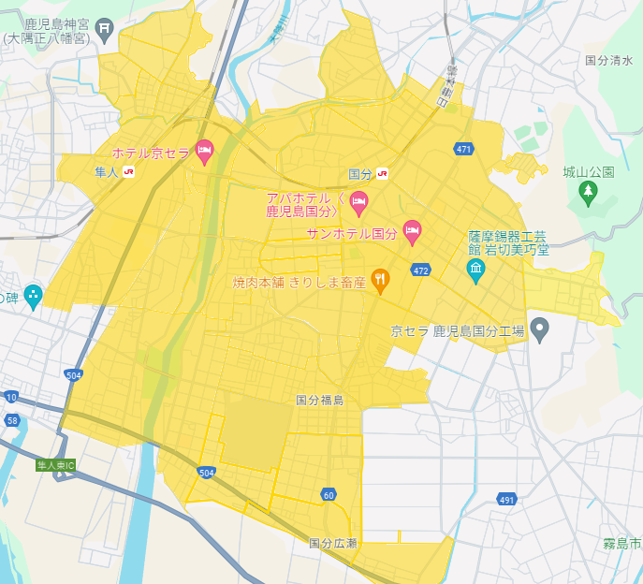
＜スポンサー料金プラン表＞
ご希望のプランを選択してください。
プラン名称 | 月額料金 （税抜） | 特典 | ご希望の プラン
プラチナ | 50,000 | ①スポンサー停留所の設置 ②車両外部に社名広告を掲示※ （車両三面（バックドア、ドア（左右）） ③車内への企業広告チラシ設置 ④きりしまMワゴンアプリへの企業広告掲載
ゴールド | 20,000 | ①スポンサー停留所の設置 ②車両外部に社名広告を掲示※ （ドア（左右両面）） ③きりしまMワゴンアプリへの企業広告掲載
シルバー | 10,000 | ①スポンサー停留所の設置 ②車両外部に社名広告を掲示※ （ドア（片面）） ③きりしまMワゴンアプリへの企業広告掲載
ブロンズ | 5,000 | ①スポンサー停留所の設置 ②きりしまMワゴンアプリへの企業広告掲載
ホワイト | 3,000 | ①きりしまMワゴンアプリへの企業広告掲載
クリスタル （FC事業者向け） | 1～5店舗まで 3,000／１店舗 6～10店舗まで 2,500／１店舗 11店舗以上 別途御相談 | ①スポンサー停留所の設置 ②きりしまMワゴンアプリへの企業広告掲載
 |  |  |  | ＜国分地域＞ 新町一丁目、向花町、中央一丁目・二丁目・三丁目・四丁目・五丁目・六丁目、名波町、城山町、松木、松木町、松木東、福島、福島一丁目・二丁目・三丁目、広瀬、広瀬一丁目・二丁目・三丁目・四丁目、野口、野口町、野口東、野口西、野口北、府中、府中町 ＜隼人地域＞ 見次、神宮一丁目・二丁目・三丁目・四丁目・五丁目・六丁目、内山田一丁目・二丁目、真孝、住吉

※スポンサーに提供いただいた画像データを活用し、事業主体にてマグネットシートを作成します。

オプションを希望される場合は選択してください。
オプション | 3,000円 | 車内でのデジタルサイネージ（静止画広告）の放映※ |  | ※下線は、令和６年４月から運行区域を拡大した地区です。 ※溝辺地域の運行区域は、竹子、有川、三縄、麓、横川上ノの一部です。
※スポンサーが作成した画像データを提供してください。
※30分間隔での放映を予定しています。 |  |  |  | 以上の内容について承知し、きりしまＭワゴンスポンサーに申し込みます。
＜支払方法＞ |  |  |  |  |  | 年 月 日
年間一括払い・分割払いが可能です。申込書提出後、スポンサーと事業主体が協議の上決定します。 |  |  |  | 住所
 |  |  |  | 名称
 |  |  |  | 担当者名 | 連絡先
 |  |  |  | Email

